상품제안서
캐릭터 손거울 // 주문제작 | 상품코드: F30409

 |  |  |  |  |  |  | 02-412-0044 | www.easy1.co.kr
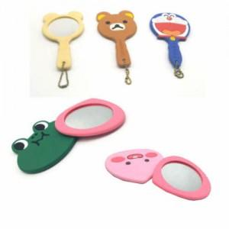

【상세/제작정보】 | 금형비 별도 제품입니다. 크기 및 색상에 따라 상이하오니 전화상담 부탁드립니다.

【인쇄/포장옵션】 | / OPP(비닐)

【공급단가】 | 수량 | 1,000~ | 2,000~ | 3,000~ | 5,000~ | 10,000~
*VAT별도 | 단가 | 2,000원 | 1,970원 | 1,920원 | 1,840원 | 1,770원

【상품 URL】 | http://www.easy1.co.kr/src/goods_detail.php?gdno=30409

